LEES DIT
© Auteursrecht: Wim de Groot

Dit Excel-bestand is gemaakt door Wim de Groot voor ComputerIdee.
U mag dit bestand gratis gebruiken en wij wensen u er veel plezier mee.

Op grond van het auteursrecht mag u dit bestand alleen kopiëren voor uzelf.
U mag dit bestand:
* niet verkopen
* niet vermenigvuldigen en verkopen
* niet op een website te koop aanbieden
* niet op cd, dvd, USB-stick en dergelijke te koop aanbieden

U mag dit bestand gratis via uw eigen website aanbieden:
* als u daarvoor geen vergoeding vraagt,
* als u vermeldt dat het bestand van Wim de Groot afkomstig is,
* als u daarover een bericht stuurt naar info@exceltekstenuitleg.nl
* als u daarbij een link plaatst naar www.exceltekstenuitleg.nl

Vragen over de werking van dit bestand kunt u sturen naar:
redactie@computeridee.nl


Zelf leren werken met Excel?
Ik kom graag een cursus verzorgen op uw bedrijf.
Klik hier voor de mogelijkheden
Reactie van een deelnemer: "Eindelijk iemand die Excel helder uitlegt!"

Wim de Groot denkt buiten de hokjes.

www.exceltekstenuitleg.nl

↓ Klik op de tab Kalender ↓

Kalender
 | 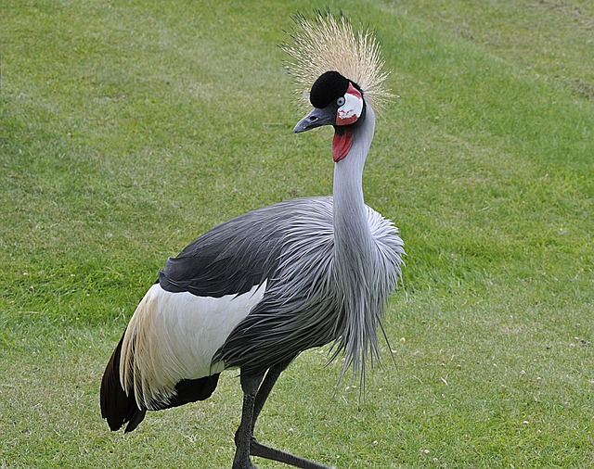 |  |  |  |  |  |  |  | 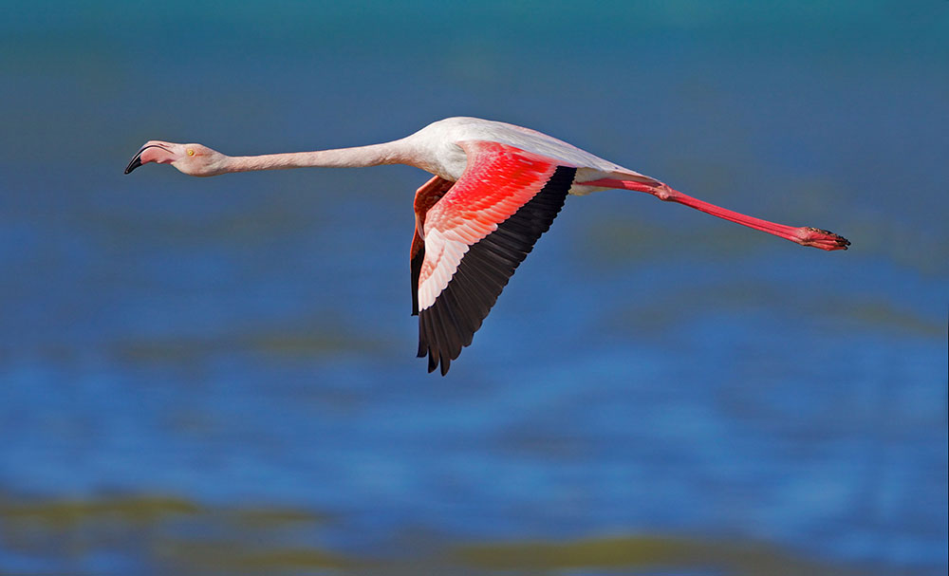 plak hier uw afbeelding |  |  |  |  |  |  |  | plak hier uw afbeelding |  |  |  |  |  |  |  | plak hier uw afbeelding |  |  |  |  |  |  |  | plak hier uw afbeelding |  |  |  |  |  |  |  | plak hier uw afbeelding |  |  |  |  |  |  |  | plak hier uw afbeelding |  |  |  |  |  |  |  | plak hier uw afbeelding |  |  |  |  |  |  |  | plak hier uw afbeelding |  |  |  |  |  |  |  | plak hier uw afbeelding |  |  |  |  |  |  |  | plak hier uw afbeelding |  |  |  |  |  |  |  | plak hier uw afbeelding

Jaar: | 2018-01-01 |  |  |  |  |  |  |  | 2018-02-01 |  |  |  |  |  |  |  | 2018-03-01 |  |  |  |  |  |  |  | 2018-04-01 |  |  |  |  |  |  |  | 2018-05-01 |  |  |  |  |  |  |  | 2018-06-01 |  |  |  |  |  |  |  | 2018-07-01 |  |  |  |  |  |  |  | 2018-08-01 |  |  |  |  |  |  |  | 2018-09-01 |  |  |  |  |  |  |  | 2018-10-01 |  |  |  |  |  |  |  | 2018-11-01 |  |  |  |  |  |  |  | 2018-12-01
2018 | week | 2017-12-25 | 2017-12-26 | 2017-12-27 | 2017-12-28 | 2017-12-29 | 2017-12-30 | 2017-12-31 | week | 2018-01-29 | 2018-01-30 | 2018-01-31 | 2018-02-01 | 2018-02-02 | 2018-02-03 | 2018-02-04 | week | 2018-02-26 | 2018-02-27 | 2018-02-28 | 2018-03-01 | 2018-03-02 | 2018-03-03 | 2018-03-04 | week | 2018-03-26 | 2018-03-27 | 2018-03-28 | 2018-03-29 | 2018-03-30 | 2018-03-31 | 2018-04-01 | week | 2018-04-30 | 2018-05-01 | 2018-05-02 | 2018-05-03 | 2018-05-04 | 2018-05-05 | 2018-05-06 | week | 2018-05-28 | 2018-05-29 | 2018-05-30 | 2018-05-31 | 2018-06-01 | 2018-06-02 | 2018-06-03 | week | 2018-06-25 | 2018-06-26 | 2018-06-27 | 2018-06-28 | 2018-06-29 | 2018-06-30 | 2018-07-01 | week | 2018-07-30 | 2018-07-31 | 2018-08-01 | 2018-08-02 | 2018-08-03 | 2018-08-04 | 2018-08-05 | week | 2018-08-27 | 2018-08-28 | 2018-08-29 | 2018-08-30 | 2018-08-31 | 2018-09-01 | 2018-09-02 | week | 2018-09-24 | 2018-09-25 | 2018-09-26 | 2018-09-27 | 2018-09-28 | 2018-09-29 | 2018-09-30 | week | 2018-10-29 | 2018-10-30 | 2018-10-31 | 2018-11-01 | 2018-11-02 | 2018-11-03 | 2018-11-04 | week | 2018-11-26 | 2018-11-27 | 2018-11-28 | 2018-11-29 | 2018-11-30 | 2018-12-01 | 2018-12-02
 | 52 | 2017-12-25 | 2017-12-26 | 2017-12-27 | 2017-12-28 | 2017-12-29 | 2017-12-30 | 2017-12-31 | 5 | 2018-01-29 | 2018-01-30 | 2018-01-31 | 2018-02-01 | 2018-02-02 | 2018-02-03 | 2018-02-04 | 9 | 2018-02-26 | 2018-02-27 | 2018-02-28 | 2018-03-01 | 2018-03-02 | 2018-03-03 | 2018-03-04 | 13 | 2018-03-26 | 2018-03-27 | 2018-03-28 | 2018-03-29 | 2018-03-30 | 2018-03-31 | 2018-04-01 | 18 | 2018-04-30 | 2018-05-01 | 2018-05-02 | 2018-05-03 | 2018-05-04 | 2018-05-05 | 2018-05-06 | 22 | 2018-05-28 | 2018-05-29 | 2018-05-30 | 2018-05-31 | 2018-06-01 | 2018-06-02 | 2018-06-03 | 26 | 2018-06-25 | 2018-06-26 | 2018-06-27 | 2018-06-28 | 2018-06-29 | 2018-06-30 | 2018-07-01 | 31 | 2018-07-30 | 2018-07-31 | 2018-08-01 | 2018-08-02 | 2018-08-03 | 2018-08-04 | 2018-08-05 | 35 | 2018-08-27 | 2018-08-28 | 2018-08-29 | 2018-08-30 | 2018-08-31 | 2018-09-01 | 2018-09-02 | 39 | 2018-09-24 | 2018-09-25 | 2018-09-26 | 2018-09-27 | 2018-09-28 | 2018-09-29 | 2018-09-30 | 44 | 2018-10-29 | 2018-10-30 | 2018-10-31 | 2018-11-01 | 2018-11-02 | 2018-11-03 | 2018-11-04 | 48 | 2018-11-26 | 2018-11-27 | 2018-11-28 | 2018-11-29 | 2018-11-30 | 2018-12-01 | 2018-12-02
 | 1 | 2018-01-01 | 2018-01-02 | 2018-01-03 | 2018-01-04 | 2018-01-05 | 2018-01-06 | 2018-01-07 | 6 | 2018-02-05 | 2018-02-06 | 2018-02-07 | 2018-02-08 | 2018-02-09 | 2018-02-10 | 2018-02-11 | 10 | 2018-03-05 | 2018-03-06 | 2018-03-07 | 2018-03-08 | 2018-03-09 | 2018-03-10 | 2018-03-11 | 14 | 2018-04-02 | 2018-04-03 | 2018-04-04 | 2018-04-05 | 2018-04-06 | 2018-04-07 | 2018-04-08 | 19 | 2018-05-07 | 2018-05-08 | 2018-05-09 | 2018-05-10 | 2018-05-11 | 2018-05-12 | 2018-05-13 | 23 | 2018-06-04 | 2018-06-05 | 2018-06-06 | 2018-06-07 | 2018-06-08 | 2018-06-09 | 2018-06-10 | 27 | 2018-07-02 | 2018-07-03 | 2018-07-04 | 2018-07-05 | 2018-07-06 | 2018-07-07 | 2018-07-08 | 32 | 2018-08-06 | 2018-08-07 | 2018-08-08 | 2018-08-09 | 2018-08-10 | 2018-08-11 | 2018-08-12 | 36 | 2018-09-03 | 2018-09-04 | 2018-09-05 | 2018-09-06 | 2018-09-07 | 2018-09-08 | 2018-09-09 | 40 | 2018-10-01 | 2018-10-02 | 2018-10-03 | 2018-10-04 | 2018-10-05 | 2018-10-06 | 2018-10-07 | 45 | 2018-11-05 | 2018-11-06 | 2018-11-07 | 2018-11-08 | 2018-11-09 | 2018-11-10 | 2018-11-11 | 49 | 2018-12-03 | 2018-12-04 | 2018-12-05 | 2018-12-06 | 2018-12-07 | 2018-12-08 | 2018-12-09
 | 2 | 2018-01-08 | 2018-01-09 | 2018-01-10 | 2018-01-11 | 2018-01-12 | 2018-01-13 | 2018-01-14 | 7 | 2018-02-12 | 2018-02-13 | 2018-02-14 | 2018-02-15 | 2018-02-16 | 2018-02-17 | 2018-02-18 | 11 | 2018-03-12 | 2018-03-13 | 2018-03-14 | 2018-03-15 | 2018-03-16 | 2018-03-17 | 2018-03-18 | 15 | 2018-04-09 | 2018-04-10 | 2018-04-11 | 2018-04-12 | 2018-04-13 | 2018-04-14 | 2018-04-15 | 20 | 2018-05-14 | 2018-05-15 | 2018-05-16 | 2018-05-17 | 2018-05-18 | 2018-05-19 | 2018-05-20 | 24 | 2018-06-11 | 2018-06-12 | 2018-06-13 | 2018-06-14 | 2018-06-15 | 2018-06-16 | 2018-06-17 | 28 | 2018-07-09 | 2018-07-10 | 2018-07-11 | 2018-07-12 | 2018-07-13 | 2018-07-14 | 2018-07-15 | 33 | 2018-08-13 | 2018-08-14 | 2018-08-15 | 2018-08-16 | 2018-08-17 | 2018-08-18 | 2018-08-19 | 37 | 2018-09-10 | 2018-09-11 | 2018-09-12 | 2018-09-13 | 2018-09-14 | 2018-09-15 | 2018-09-16 | 41 | 2018-10-08 | 2018-10-09 | 2018-10-10 | 2018-10-11 | 2018-10-12 | 2018-10-13 | 2018-10-14 | 46 | 2018-11-12 | 2018-11-13 | 2018-11-14 | 2018-11-15 | 2018-11-16 | 2018-11-17 | 2018-11-18 | 50 | 2018-12-10 | 2018-12-11 | 2018-12-12 | 2018-12-13 | 2018-12-14 | 2018-12-15 | 2018-12-16
 | 3 | 2018-01-15 | 2018-01-16 | 2018-01-17 | 2018-01-18 | 2018-01-19 | 2018-01-20 | 2018-01-21 | 8 | 2018-02-19 | 2018-02-20 | 2018-02-21 | 2018-02-22 | 2018-02-23 | 2018-02-24 | 2018-02-25 | 12 | 2018-03-19 | 2018-03-20 | 2018-03-21 | 2018-03-22 | 2018-03-23 | 2018-03-24 | 2018-03-25 | 16 | 2018-04-16 | 2018-04-17 | 2018-04-18 | 2018-04-19 | 2018-04-20 | 2018-04-21 | 2018-04-22 | 21 | 2018-05-21 | 2018-05-22 | 2018-05-23 | 2018-05-24 | 2018-05-25 | 2018-05-26 | 2018-05-27 | 25 | 2018-06-18 | 2018-06-19 | 2018-06-20 | 2018-06-21 | 2018-06-22 | 2018-06-23 | 2018-06-24 | 29 | 2018-07-16 | 2018-07-17 | 2018-07-18 | 2018-07-19 | 2018-07-20 | 2018-07-21 | 2018-07-22 | 34 | 2018-08-20 | 2018-08-21 | 2018-08-22 | 2018-08-23 | 2018-08-24 | 2018-08-25 | 2018-08-26 | 38 | 2018-09-17 | 2018-09-18 | 2018-09-19 | 2018-09-20 | 2018-09-21 | 2018-09-22 | 2018-09-23 | 42 | 2018-10-15 | 2018-10-16 | 2018-10-17 | 2018-10-18 | 2018-10-19 | 2018-10-20 | 2018-10-21 | 47 | 2018-11-19 | 2018-11-20 | 2018-11-21 | 2018-11-22 | 2018-11-23 | 2018-11-24 | 2018-11-25 | 51 | 2018-12-17 | 2018-12-18 | 2018-12-19 | 2018-12-20 | 2018-12-21 | 2018-12-22 | 2018-12-23
 | 4 | 2018-01-22 | 2018-01-23 | 2018-01-24 | 2018-01-25 | 2018-01-26 | 2018-01-27 | 2018-01-28 | 9 | 2018-02-26 | 2018-02-27 | 2018-02-28 | 2018-03-01 | 2018-03-02 | 2018-03-03 | 2018-03-04 | 13 | 2018-03-26 | 2018-03-27 | 2018-03-28 | 2018-03-29 | 2018-03-30 | 2018-03-31 | 2018-04-01 | 17 | 2018-04-23 | 2018-04-24 | 2018-04-25 | 2018-04-26 | 2018-04-27 | 2018-04-28 | 2018-04-29 | 22 | 2018-05-28 | 2018-05-29 | 2018-05-30 | 2018-05-31 | 2018-06-01 | 2018-06-02 | 2018-06-03 | 26 | 2018-06-25 | 2018-06-26 | 2018-06-27 | 2018-06-28 | 2018-06-29 | 2018-06-30 | 2018-07-01 | 30 | 2018-07-23 | 2018-07-24 | 2018-07-25 | 2018-07-26 | 2018-07-27 | 2018-07-28 | 2018-07-29 | 35 | 2018-08-27 | 2018-08-28 | 2018-08-29 | 2018-08-30 | 2018-08-31 | 2018-09-01 | 2018-09-02 | 39 | 2018-09-24 | 2018-09-25 | 2018-09-26 | 2018-09-27 | 2018-09-28 | 2018-09-29 | 2018-09-30 | 43 | 2018-10-22 | 2018-10-23 | 2018-10-24 | 2018-10-25 | 2018-10-26 | 2018-10-27 | 2018-10-28 | 48 | 2018-11-26 | 2018-11-27 | 2018-11-28 | 2018-11-29 | 2018-11-30 | 2018-12-01 | 2018-12-02 | 52 | 2018-12-24 | 2018-12-25 | 2018-12-26 | 2018-12-27 | 2018-12-28 | 2018-12-29 | 2018-12-30
 | 5 | 2018-01-29 | 2018-01-30 | 2018-01-31 | 2018-02-01 | 2018-02-02 | 2018-02-03 | 2018-02-04 | 10 | 2018-03-05 | 2018-03-06 | 2018-03-07 | 2018-03-08 | 2018-03-09 | 2018-03-10 | 2018-03-11 | 14 | 2018-04-02 | 2018-04-03 | 2018-04-04 | 2018-04-05 | 2018-04-06 | 2018-04-07 | 2018-04-08 | 18 | 2018-04-30 | 2018-05-01 | 2018-05-02 | 2018-05-03 | 2018-05-04 | 2018-05-05 | 2018-05-06 | 23 | 2018-06-04 | 2018-06-05 | 2018-06-06 | 2018-06-07 | 2018-06-08 | 2018-06-09 | 2018-06-10 | 27 | 2018-07-02 | 2018-07-03 | 2018-07-04 | 2018-07-05 | 2018-07-06 | 2018-07-07 | 2018-07-08 | 31 | 2018-07-30 | 2018-07-31 | 2018-08-01 | 2018-08-02 | 2018-08-03 | 2018-08-04 | 2018-08-05 | 36 | 2018-09-03 | 2018-09-04 | 2018-09-05 | 2018-09-06 | 2018-09-07 | 2018-09-08 | 2018-09-09 | 40 | 2018-10-01 | 2018-10-02 | 2018-10-03 | 2018-10-04 | 2018-10-05 | 2018-10-06 | 2018-10-07 | 44 | 2018-10-29 | 2018-10-30 | 2018-10-31 | 2018-11-01 | 2018-11-02 | 2018-11-03 | 2018-11-04 | 49 | 2018-12-03 | 2018-12-04 | 2018-12-05 | 2018-12-06 | 2018-12-07 | 2018-12-08 | 2018-12-09 | 1 | 2018-12-31 | 2019-01-01 | 2019-01-02 | 2019-01-03 | 2019-01-04 | 2019-01-05 | 2019-01-06

maand |  | 1 |  |  |  |  |  |  |  | 2 |  |  |  |  |  |  |  | 3 |  |  |  |  |  |  |  | 4 |  |  |  |  |  |  |  | 5 |  |  |  |  |  |  |  | 6 |  |  |  |  |  |  |  | 7 |  |  |  |  |  |  |  | 8 |  |  |  |  |  |  |  | 9 |  |  |  |  |  |  |  | 10 |  |  |  |  |  |  |  | 11 |  |  |  |  |  |  |  | 12
1e dag van de maand |  | 2018-01-01 |  |  |  |  |  |  |  | 2018-02-01 |  |  |  |  |  |  |  | 2018-03-01 |  |  |  |  |  |  |  | 2018-04-01 |  |  |  |  |  |  |  | 2018-05-01 |  |  |  |  |  |  |  | 2018-06-01 |  |  |  |  |  |  |  | 2018-07-01 |  |  |  |  |  |  |  | 2018-08-01 |  |  |  |  |  |  |  | 2018-09-01 |  |  |  |  |  |  |  | 2018-10-01 |  |  |  |  |  |  |  | 2018-11-01 |  |  |  |  |  |  |  | 2018-12-01
zo of ma eerste week |  | 2018-01-01 |  |  |  |  |  |  |  | 2018-01-29 |  |  |  |  |  |  |  | 2018-02-26 |  |  |  |  |  |  |  | 2018-04-02 |  |  |  |  |  |  |  | 2018-04-30 |  |  |  |  |  |  |  | 2018-05-28 |  |  |  |  |  |  |  | 2018-07-02 |  |  |  |  |  |  |  | 2018-07-30 |  |  |  |  |  |  |  | 2018-08-27 |  |  |  |  |  |  |  | 2018-10-01 |  |  |  |  |  |  |  | 2018-10-29 |  |  |  |  |  |  |  | 2018-11-26
evt week eerder |  | 2017-12-25 |  |  |  |  |  |  |  | 2018-01-29 |  |  |  |  |  |  |  | 2018-02-26 |  |  |  |  |  |  |  | 2018-03-26 |  |  |  |  |  |  |  | 2018-04-30 |  |  |  |  |  |  |  | 2018-05-28 |  |  |  |  |  |  |  | 2018-06-25 |  |  |  |  |  |  |  | 2018-07-30 |  |  |  |  |  |  |  | 2018-08-27 |  |  |  |  |  |  |  | 2018-09-24 |  |  |  |  |  |  |  | 2018-10-29 |  |  |  |  |  |  |  | 2018-11-26

